EMBAJADOR ACRY LOVE
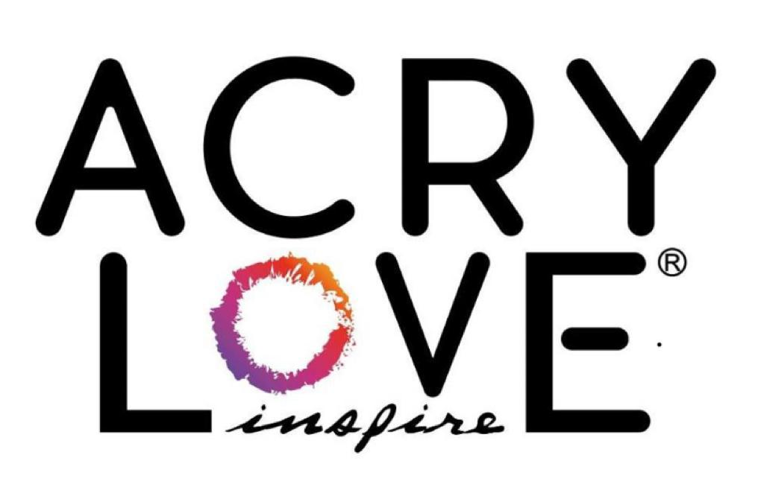
 |  |  | FAVOR DE LLENAR TODOS LOS ESPACIOS CON SUS DATOS COMPLETOS.
 |  |  |  |  |  |  | Fecha:

 |  |  | #EmbajadorAcryLove2021
 |  |  |  | #AcryLove #Inspire #AcryLoveEresTu #EmbajadoresAcryLove.

DATOS DE CLIENTE Y DIRECCIÓN PARA ENTREGA
Nombre
Dirección |  |  |  | Colonia
Estado |  |  | Municipio |  |  |  | C.P.
Telefono Fijo |  |  | WhatsApp
Referencia/Nota

CANTIDAD | CLAVE | NOMBRE DE PRODUCTO |  |  | PIEZAS POR PAQUETE | PRECIO DISTRIBUIDOR 30% | PRECIO PUBLICO POR PIEZA | IMPORTE
 |  | ACRYLIC ACRY LOVE
 | ALACRY1 | ACRY LOVE Acrílico CRYSTAL 1oz DIAMOND |  |  | 3 | $168.30 | $85.00 | $-
 | ALAPIN1 | ACRY LOVE Acrílico PINK 1oz ALMOND |  |  | 3 | $168.30 | $85.00 | $-
 | ALAWHI1 | ACRY LOVE Acrílico WHITE 1oz SNOW |  |  | 3 | $168.30 | $85.00 | $-
 | ALACRY2 | ACRY LOVE Acrílico CRYSTAL 2oz DIAMOND |  |  | 3 | $287.10 | $145.00 | $-
 | ALAPIN2 | ACRY LOVE Acrílico PINK 2oz ALMOND |  |  | 3 | $287.10 | $145.00 | $-
 | ALAWHI2 | ACRY LOVE Acrílico WHITE 2oz SNOW |  |  | 3 | $287.10 | $145.00 | $-
 | ALAM1 | ACRY LOVE Acrílico MAKEUP no.1 2oz (2020) |  |  | 3 | $334.62 | $169.00 | $-
 | ALAM2 | ACRY LOVE Acrílico MAKEUP no.2 2oz (2020) |  |  | 3 | $334.62 | $169.00 | $-
 | ALAM4 | ACRY LOVE Acrílico MAKEUP no.4 2oz (2020) |  |  | 3 | $334.62 | $169.00 | $-
 | ALMU1 | ACRY LOVE Acrílico MAKEUP no.1 2oz FAIRY DUST |  |  | 3 | $334.62 | $169.00 | $-
 | ALMU2 | ACRY LOVE Acrílico MAKEUP no.2 2oz FAIRY DUST |  |  | 3 | $334.62 | $169.00 | $-
 | ALMU3 | ACRY LOVE Acrílico MAKEUP no.3 2oz FAIRY DUST |  |  | 3 | $334.62 | $169.00 | $-
 | ALMU4 | ACRY LOVE Acrílico MAKEUP no.4 2oz FAIRY DUST |  |  | 3 | $334.62 | $169.00 | $-
 | ALMU5 | ACRY LOVE Acrílico MAKEUP no.5 2oz BRIGHT |  |  | 3 | $334.62 | $169.00 | $-
 | ALMU6 | ACRY LOVE Acrílico MAKEUP no.6 2oz BRIGHT |  |  | 3 | $334.62 | $169.00 | $-
 | ALMU7 | ACRY LOVE Acrílico MAKEUP no.7 2oz BRIGHT |  |  | 3 | $334.62 | $169.00 | $-
 | ALMU8 | ACRY LOVE Acrílico MAKEUP no.8 2oz BRIGHT |  |  | 3 | $334.62 | $169.00 | $-
 | ALMU9 | ACRY LOVE Acrílico MAKEUP no.9 2oz BRIGHT |  |  | 3 | $334.62 | $169.00 | $-
 | ALMU10 | ACRY LOVE Acrílico MAKEUP no.10 2oz BRIGHT |  |  | 3 | $334.62 | $169.00 | $-
 | ALMU11 | ACRY LOVE Acrílico MAKEUP no.11 2oz SOLID |  |  | 3 | $334.62 | $169.00 | $-
 | ALMU12 | ACRY LOVE Acrílico MAKEUP no.12 2oz SOLID |  |  | 3 | $334.62 | $169.00 | $-
 | ALMU13 | ACRY LOVE Acrílico MAKEUP no.13 2oz SOLID |  |  | 3 | $334.62 | $169.00 | $-
 | ALMU14 | ACRY LOVE Acrílico MAKEUP no.14 2oz SOLID |  |  | 3 | $334.62 | $169.00 | $-
 | ALMU15 | ACRY LOVE Acrílico MAKEUP no.15 2oz SOLID |  |  | 3 | $334.62 | $169.00 | $-
 | ALMU16 | ACRY LOVE Acrílico MAKEUP no.16 2oz SOLID |  |  | 3 | $334.62 | $169.00 | $-
COLECCIONES ACRY LOVE
 | ALCFU | ACRY LOVE collection Fantasia 4pz UNICORN "NUEVO" |  |  | 1 | $102.30 | $155.00 | $-
 | ALCFD | ACRY LOVE collection Fantasia 4pz DRAGON "NUEVO" |  |  | 1 | $102.30 | $155.00 | $-
 | ALCFM | ACRY LOVE collection Fantasia 4pz MERMAID "NUEVO" |  |  | 1 | $102.30 | $155.00 | $-
 | ALCFF | ACRY LOVE collection Fantasia 4pz FAIRY "NUEVO" |  |  | 1 | $102.30 | $155.00 | $-
 | ALCFW | ACRY LOVE collection Fantasia 4pz WITCHES "NUEVO" |  |  | 1 | $102.30 | $155.00 | $-
 | ALCNO | ACRY LOVE collection Natural 4pz ORCHID "NUEVO" |  |  | 1 | $102.30 | $155.00 | $-
 | ALCNS | ACRY LOVE collection Natural 4pz SAFFRON "NUEVO" |  |  | 1 | $102.30 | $155.00 | $-
 | ALCNB | ACRY LOVE collection Natural 4pz BLUBERRY "NUEVO" |  |  | 1 | $102.30 | $155.00 | $-
 | ALCNG | ACRY LOVE collection Natural 4pz GRANADE "NUEVO" |  |  | 1 | $102.30 | $155.00 | $-
 | ALCND | ACRY LOVE collection Natural 4pz DAISY "NUEVO" |  |  | 1 | $102.30 | $155.00 | $-
 | ALCMK1 | ACRY LOVE collection 4pz MAKE UP 1 (2020) |  |  | 1 | $108.90 | $165.00 | $-
 | ALCMK2 | ACRY LOVE collection 4pz MAKE UP 2 (2020) |  |  | 1 | $108.90 | $165.00 | $-
 | ALCES | ACRY LOVE collection 4pz ESSENTIALS |  |  | 1 | $108.90 | $165.00 | $-
 | ALCN | ACRY LOVE collection 4pz NEON |  |  | 1 | $108.90 | $165.00 | $-
 | ALCNN | ACRY LOVE collection 4pz NEON NIGHT |  |  | 1 | $108.90 | $165.00 | $-
 | ALCAEV | ACRY LOVE collection 4pz ADRIANA ESPINOZA VENDÔME |  |  | 1 | $108.90 | $165.00 | $-
 | ALCDMS | ACRY LOVE collection 4pz DIANA MORGANA SKULL |  |  | 1 | $108.90 | $165.00 | $-
 | ALCJDW | ACRY LOVE collection 4pz JENNIFER PRECIADO WONDERLAND |  |  | 1 | $108.90 | $165.00 | $-
 | ALCNDB | ACRY LOVE collection 4pz NELLY DARDAYROL MERLOT |  |  | 1 | $108.90 | $165.00 | $-
 | ALCAPB | ACRY LOVE collection 4pz ANDRES PERGO BEACH |  |  | 1 | $108.90 | $165.00 | $-
 | ALCBKA2 | ACRY LOVE collection 5pz BARBARA KRYSTAL "2a TEMPORADA" KATRINA |  |  | 1 | $115.50 | $175.00 | $-
 | ALCBKB2 | ACRY LOVE collection 5pz BARBARA KRYSTAL "2a TEMPORADA" BURLESQUE |  |  | 1 | $115.50 | $175.00 | $-
 | ALCBKP2 | ACRY LOVE collection 5pz BARBARA KRYSTAL "2a TEMPORADA" PINKIE PIE |  |  | 1 | $115.50 | $175.00 | $-
 | ALCYDD2 | ACRY LOVE collection 5pz YESICA DOMINGUEZ "2a TEMPORADA" DESERT GARDEN |  |  | 1 | $115.50 | $175.00 | $-
 | ALCYDF2 | ACRY LOVE collection 5pz YESICA DOMINGUEZ "2a TEMPORADA" FOLCLORE |  |  | 1 | $115.50 | $175.00 | $-
 | ALCYDI2 | ACRY LOVE collection 5pz YESICA DOMINGUEZ "2a TEMPORADA" IN LOVE |  |  | 1 | $115.50 | $175.00 | $-
 | ALCMMS2 | ACRY LOVE collection 5pz MANGO MANOLO "2a TEMPORADA" SUMMER TIME |  |  | 1 | $115.50 | $175.00 | $-
 | ALCMMV2 | ACRY LOVE collection 5pz MANGO MANOLO "2a TEMPORADA" VIVA MEXICO |  |  | 1 | $115.50 | $175.00 | $-
 | ALCMM32 | ACRY LOVE collection 5pz MANGO MANOLO "2a TEMPORADA" 3D SKIN |  |  | 1 | $115.50 | $175.00 | $-
 | ALCMMQ2 | ACRY LOVE collection 5pz MANGO MANOLO "2a TEMPORADA" QUEEN'S |  |  | 1 | $115.50 | $175.00 | $-
 | ALCMMJ2 | ACRY LOVE collection 5pz MANGO MANOLO "2a TEMPORADA" JOYAS |  |  | 1 | $115.50 | $175.00 | $-
 | ALCPLK2 | ACRY LOVE collection 5pz PACO LOYOLA "2a TEMPORADA" KALEIDOSCOPE |  |  | 1 | $115.50 | $175.00 | $-
 | ALCPLD2 | ACRY LOVE collection 5pz PACO LOYOLA "2a TEMPORADA" DEJA VU |  |  | 1 | $115.50 | $175.00 | $-
 | ALCPLM2 | ACRY LOVE collection 5pz PACO LOYOLA "2a TEMPORADA" MONSTER PARTY |  |  | 1 | $115.50 | $175.00 | $-
 |  | MONÓMERO ACRY LOVE |  |  |  |  |  | $-
 | ALMON4 | ACRY LOVE Monómero 4oz INSPIRE |  |  | 3 | $247.50 | $125.00 | $-
 | ALMON8 | ACRY LOVE Monómero 8oz INSPIRE |  |  | 3 | $445.50 | $225.00 | $-
 | ALMON32 | ACRY LOVE Monómero 32oz INSPIRE (GRATIS 3 polvos acrilicos de 5g c/u) |  |  | 1 | $561.00 | $850.00 | $-
 |  | BÁSICOS ACRY LOVE |  |  |  |  |  | $-
 | ALAC6 | ACRY LOVE Aceite para cutícula 6 aromas diferentes de 14ml c/u CUTICLE TOUCH |  |  | 1 | $111.54 | $169.00 | $-
 | ALCTG | ACRY LOVE Aceite para cutícula 14ml CUTICLE TOUCH Coconut Green |  |  | 6 | $138.60 | $35.00 | $-
 | ALCTP | ACRY LOVE Aceite para cutícula 14ml CUTICLE TOUCH Pineaple Pink |  |  | 6 | $138.60 | $35.00 | $-
 | ALCTOU | ACRY LOVE Aceite para cutícula 14ml CUTICLE TOUCH Freesia Purple |  |  | 6 | $138.60 | $35.00 | $-
 | ALTOPC | ACRY LOVE Top Coat 14ml TOP-C |  |  | 6 | $178.20 | $45.00 | $-
 | ALBON1 | ACRY LOVE 14ml BOND-1 (deshidratador) |  |  | 6 | $178.20 | $45.00 | $-
 | ALBON2 | ACRY LOVE 14ml BOND-2 (Adherent) |  |  | 6 | $178.20 | $45.00 | $-
 | ALSANTI | ACRY LOVE Solución 4oz ANTISEPTIC |  |  | 3 | $168.30 | $85.00 | $-
 | ALCLM | ACRY LOVE CLEANSER LIMPIADOR 4oz (multi proposito) |  |  | 3 | $136.62 | $69.00 | $-
 | ALGR1 | ACRY LOVE GEL REMOVEDOR DE CUTÍCULA 40ml (con carbon activado) |  |  | 6 | $154.44 | $39.00 | $-
 | ALCPU1 | ACRY LOVE CREMA PROTECTORA UV 40ml (con colageno) |  |  | 6 | $154.44 | $39.00 | $-
 | ALCA1 | ACRY LOVE CREMA DESINFECTANTE 40ml (con ácido hialurónico) |  |  | 6 | $154.44 | $39.00 | $-
 |  | RESINAS ACRY LOVE |  |  |  |  |  | $-
 | ALRB | ACRY LOVE Resina de brocha 14.2g BRUSH GLUE |  |  | 3 | $148.50 | $75.00 | $-
 | ALGC | ACRY LOVE Gel UV para cristales 10g D-GEL |  |  | 3 | $192.06 | $97.00 | $-
 |  | REMOVEDOR ACRY LOVE |  |  |  |  |  | $-
 | ALREA8 | ACRY LOVE Remover 8oz ACRYLIC |  |  | 3 | $188.10 | $95.00 | $-
 |  | GEL - ARTE ACRY LOVE |  |  |  |  |  | $-
 | ALPPG | ACRY LOVE PRE PAINT GEL 14ml |  |  | 1 | $75.90 | $115.00 | $-
 | ALMF | MAGICAL FAIRY acry love SET. (6 colores) gel para decorar con naturaleza |  |  | 1 | $475.20 | $720.00 | $-
 | ALSG1 | SPIDER GEL acry love SET.1 (6 colores) |  |  | 1 | $475.20 | $720.00 | $-
 | ALSG2 | SPIDER GEL acry love SET.2 (6 colores) |  |  | 1 | $475.20 | $720.00 | $-
 | ALS01 | SPIDER GEL acry love COLOR AZUL #1 (1pz) |  |  | 1 | $89.10 | $135.00 | $-
 | ALS02 | SPIDER GEL acry love COLOR AMARILLO #2 (1pz) |  |  | 1 | $89.10 | $135.00 | $-
 | ALS03 | SPIDER GEL acry love COLOR CORAL #3 (1pz) |  |  | 1 | $89.10 | $135.00 | $-
 | ALS04 | SPIDER GEL acry love COLOR BLANCO #4 (1pz) |  |  | 1 | $89.10 | $135.00 | $-
 | ALS05 | SPIDER GEL acry love COLOR NEGRO #5 (1pz) |  |  | 1 | $89.10 | $135.00 | $-
 | ALS06 | SPIDER GEL acry love COLOR ROJO #6 (1pz) |  |  | 1 | $89.10 | $135.00 | $-
 | ALS003 | SPIDER GEL acry love COLOR COBRE METALICO #003 (1pz) |  |  | 1 | $89.10 | $135.00 | $-
 | ALS004 | SPIDER GEL acry love COLOR GRIS OXFORD METALICO #004 (1pz) |  |  | 1 | $89.10 | $135.00 | $-
 | ALS005 | SPIDER GEL acry love COLOR MORADO METALICO #005 (1pz) |  |  | 1 | $89.10 | $135.00 | $-
 | ALS006 | SPIDER GEL acry love COLOR MENTA METALICO #006 (1pz) |  |  | 1 | $89.10 | $135.00 | $-
 | AL1 | ACRY LOVE gel puff/fluffy ACRY-MOLD color BLANCO #1 9ml |  |  | 1 | $58.74 | $89.00 | $-
 | AL2 | ACRY LOVE gel puff/fluffy ACRY-MOLD color NEGRO #2 9ml |  |  | 1 | $58.74 | $89.00 | $-
 | AL3 | ACRY LOVE gel puff/fluffy ACRY-MOLD color ROSA #3 9ml |  |  | 1 | $58.74 | $89.00 | $-
 | AL4 | ACRY LOVE gel puff/fluffy ACRY-MOLD color AZUL #4 9ml |  |  | 1 | $58.74 | $89.00 | $-
 | AL5 | ACRY LOVE gel puff/fluffy ACRY-MOLD color NUDE #5 9ml |  |  | 1 | $58.74 | $89.00 | $-
 | AL6 | ACRY LOVE gel puff/fluffy ACRY-MOLD color AMARILLO #6 9ml |  |  | 1 | $58.74 | $89.00 | $-
 | AL7 | ACRY LOVE gel puff/fluffy ACRY-MOLD color ROJO #7 9ml |  |  | 1 | $58.74 | $89.00 | $-
 | AL8 | ACRY LOVE gel puff/fluffy ACRY-MOLD color VERDE #8 9ml |  |  | 1 | $58.74 | $89.00 | $-
 |  | POLY GEL ACRY LOVE |  |  |  |  |  | $-
 | ALGK12 | ACRY LOVE GLIMER KIT poly gel (12 tonos de poly gel de 15g c/u) |  |  | 1 | $561.00 | $850.00 | $-
 |  | LOVE G3L ACRY LOVE |  |  |  |  |  | $-
 | ALTG | ACRY LOVE TOP GEL 14ml |  |  | 1 | $49.50 | $75.00 | $-
...

